% арм
 |  | Определение минимального процента армирования

 |  | Выполнено на основании п.10.3.6 СП 63.13330-2018

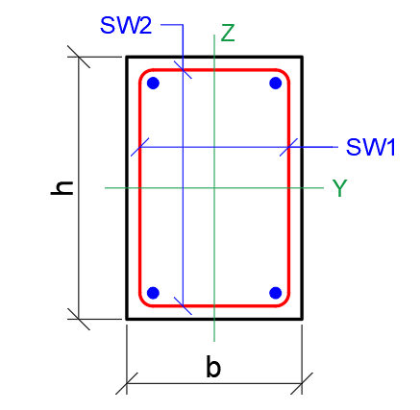
 | ??? | - вводим вручную |  |  |  |  |  | СТЕНЫ |  |  |  |  | ПЛИТЫ |  |  |  |  | КОЛОННЫ (ПИЛОНЫ в запас) |  |  |  |  | РАСЧЕТ ПЛОЩАДИ |  |  |  |  | СЕЧЕНИЕ
 |  |  |  |  |  |  |  | (внецентренно сжатые элементы) |  |  |  |  | (изгибаемые элементы) |  |  |  |  | (внецентренно сжатые элементы)
 | NNN | - смотрим результат |  |  |  |  |  | H | 300 | см |  |  |  |  |  |  |  | H | 300 | см |  |  |  |  |  |  |  | h | 1300 | мм
 |  |  |  |  |  |  |  | lo=0,8H | 240 | см |  |  |  |  |  |  |  | lo=0,8H | 240 | см |  |  |  |  |  |  |  | b | 700 | мм
 |  | Кол-во стержней |  |  |  |  |  |  |  |  |  |  |  |  |  |  |  |  |  |  |  |  |  |  |  |  |  | a | 70 | мм
 |  | 8 | 5 | 4 | 3.33 |  |  | b | 100 | см |  |  | b | 100 | см |  |  | b | 100 | см |  |  | b | 100 | см |  |  | h01 (Y) | 630 | мм
 |  | шаг |  |  |  |  |  | h | 30 | см |  |  | h | 120 | см |  |  | h | 20 | см |  |  | h | 160 | см |  |  | h02 (Z) | 1230 | мм
 |  | 125 | 200 | 250 | 300 |  |  | аз.с. | 5 | см |  |  | аз.с. | 5 | см | растянут |  | аз.с. | 5 | см |  |  | аз.с. | 4 | см |  |  | Ab | 849681 | мм²
 | 8 | 4.02 | 2.51 | 2.01 | 1.68 | 8 |  |  |  |  |  |  | аз.с. | 5 | см | сжатой
 | 10 | 6.28 | 3.93 | 3.14 | 2.62 | 10 |  | ho=h-аз.с. | 25 | см |  |  | ho=h-аз.с. | 115 | см |  |  | ho=h-аз.с. | 15 | см |  |  |  |  |  |  |  | Как растянутый
 | 12 | 9.05 | 5.65 | 4.52 | 3.77 | 12
 | 14 | 12.32 | 7.70 | 6.16 | 5.13 | 14 |  | i=0,289hо | 7.225 |  |  |  |  |  |  |  |  |  |  |  |  |  |  |  |  |  |  | № п.п. | ds, мм | n, шт. | As, мм²
 | 16 | 16.08 | 10.05 | 8.04 | 6.70 | 16 |  |  |  |  |  |  |  |  |  |  |  |  |  |  |  |  |  |  |  |  |  | 1 | 40 | 48 | 60319
 |  |  |  |  |  |  |  | lo/i= | 33.22 |  |  |  |  |  |  |  |  | lo/h= | 12.00 |  |  |  |  |  |  |  |  | 2 | 40 | 8 | 10053
 | 20 | 25.13 | 15.71 | 12.57 | 10.47 | 20 |  | lo/h= | 8.00 |  |  |  |  |  |  |  |  |  |  |  |  |  |  |  |  |  |  | 3 |  |  | 0
 | 25 | 39.27 | 24.54 | 19.64 | 16.36 | 25 |  |  |  |  |  |  |  |  |  |  |  |  |  |  |  |  |  |  |  |  |  | 4 |  |  | 0
 | 28 | 49.26 | 30.79 | 24.63 | 20.52 | 28 |  | Для стен |  |  |  |  | Для плит |  |  |  |  | Для колонн |  |  |  |  | Для плит |  |  |  |  | 5 |  |  | 0
 | 32 | 64.34 | 40.21 | 32.17 | 26.81 | 32 |  | lo/i |  |  |  |  |  |  |  |  |  | lo/h |  |  |  |  |  |  |  |  |  |  |  | As | 70372 | мм²
 |  |  |  |  |  |  |  | 17 | 33.22 | 87 |  |  |  |  |  |  |  | 5 | 12.00 | 25 |  |  |  |  |  |  |  |  |  | μs | 7.73 | %
 | d | шаг |  | S |  |  |  | процент армирования |  |  |  |  | процент армирования |  |  |  |  | процент армирования |  |  |  |  | процент армирования
фон.арм | 10 | 250 |  | 3.14 | см2 |  |  | 0.1 | 0.13 | 0.25 |  |  |  | 0.1 | 0.15 |  |  | 0.1 | 0.15 | 0.25 |  |  | 0.15 |  |  |  |  | Определение поперечного армирования

 | фоновая + дополнительная |  |  |  |  |  |  | армирование |  | 3.37 | см2 |  | арм-е | 11.50 | 17.25 | см2 |  | армирование |  | 2.29 | см2 |  | армирование |  | 24.00 | см2 |  | ds, мм | dsw, мм | 15d | 10d | 0,25ds | h01 (Y)/2 | h02 (Z)/2
 |  | шаг |  |  |  |  |  |  |  |  |  |  | реком | 20 | 25 | шаг 250 |  |  |  |  |  |  |  |  |  |  |  | 40 | 6 | 600 | 400 | 10 | 315 | 615
 |  | 125 | 200 | 250 | 300 |  |  |  |  |  |  |  |  | 16

диаметр | 8 | 7.16 | 5.65 | 5.15 | 4.82
 | 10 | 9.42 | 7.07 | 6.28 | 5.76 |  |  |  |  |  |  |  | нейтральные сетки ФП по 10.4.14
 | 12 | 12.19 | 8.80 | 7.67 | 6.91 |  | Толщина | 1.50% | нахлест |  | нахлест |  | (введи / проверь данные выше)
 | 14 |  |  |  |  |  |  | 0.015 | 2x250 | 125 | 2x125
 | 16 | 19.23 | 13.19 | 11.18 | 9.84 |  | 400 | 60 | Ø32 | Ø32 | Ø25 |  | кол-во нейтральных сеток - |  |  | 1
 |  |  |  |  |  |  | 360 | 54 | Ø32 | Ø32 | Ø25 |  |  | шаг - | 55 | см
 | 20 | 28.27 | 18.85 | 15.71 | 13.61 |  | 300 | 45 | Ø28 | Ø28 | Ø20 |  |  | As,нейтрал = | 6.00 | см2/м
 | 25 | 42.41 | 27.69 | 22.78 | 19.50 |  | 220 | 33 | Ø25 | Ø25 | Ø20 |  |  | рекомендуется | #N/A | шаг 250
 | 28 | 52.40 | 33.93 | 27.77 | 23.67 |  | 200 | 30 | Ø25 | Ø25 | Ø16
 | 32 | 67.48 | 43.35 | 35.31 | 29.95 |  |  | см2 | уже ставим 10d, меньше 15d |  |  |  | Каркасы:
 |  |  |  |  |  |  |  |  |  |  |  |  | (введи / проверь данные выше)
 | 125 | 2 |  |  |  |  | Толщина | 2.00% | нахлест |  | нахлест |  | фон d = | 10 | мм
 | 200 | 3 |  |  |  |  |  | 0.02 | 2x250 | 125 | 2x125 |  |  |  |  |  |  |  | 2017 | 40.00 | 1.15
 | 250 | 4 |  |  |  |  | 400 | 80 | Ø32 | Ø32 | Ø25 |  | Поддерживающий / лягушка: |  |  |  |  |  | 2018 | 46.00 | 1.15 |  |  | Кол-во стержней
 | 300 | 5 |  |  |  |  | 360 | 72 | Ø32 | Ø32 | Ø25 |  | гор d = | 10 | мм |  |  |  | 2019 | 52.90 | 1.15 |  |  | 8 | 5 | 4 | 3.33
 |  |  |  |  |  |  | 300 | 60 | Ø28 | Ø28 | Ø20 |  | ставим на слой 2, подпираем слой 3 |  |  |  |  |  | 2020 | 60.83 | 1.15 |  |  | шаг
 |  |  |  |  |  |  | 220 | 44 | Ø25 | Ø25 | Ø20 |  | в осях | 105.0 | см |  |  |  | 2021 | 69.96 | 1.15 |  |  | 125 | 200 | 250 | 300
 |  |  |  |  |  |  | 200 | 40 | Ø25 | Ø25 | Ø16 |  |  |  |  |  |  |  |  | 80.45 | 1.15 |  | 32 | 64.34 | 40.21 | 32.17 | 26.81 | 32
 |  |  |  |  |  |  |  | см2 | уже ставим 10d, меньше 15d |  |  |  | Силовой: |  |  |  |  |  |  | 92.52 | 1.15 |  | 28 | 49.26 | 30.79 | 24.63 | 20.52 | 28
 |  |  |  |  |  |  |  |  |  |  |  |  | каркас d = | 10 | мм |  |  |  |  |  | 1.15 |  | 25 | 39.27 | 24.54 | 19.64 | 16.36 | 25
 |  |  |  |  |  |  |  |  |  |  |  |  | аз.с. | 50 | см | растянут |  |  |  |  |  |  | 20 | 25.13 | 15.71 | 12.57 | 10.47 | 20
 |  |  |  |  |  |  |  |  |  |  |  |  | сил.X d = | 12 | мм | 4слой
 |  |  |  |  |  |  |  |  |  |  |  |  | сил.Y d = | 12 | мм | 3слой |  |  |  |  |  |  | 16 | 16.08 | 10.05 | 8.04 | 6.70 | 16
 |  |  |  |  |  |  |  |  |  |  |  |  | ставим на слой 2, подпираем слой 4 |  |  |  |  |  |  |  |  |  | 14 | 12.32 | 7.70 | 6.16 | 5.13 | 14
 |  |  |  |  |  |  |  |  |  |  |  |  | в осях | 1054.0 | мм |  |  |  |  |  |  |  | 12 | 9.05 | 5.65 | 4.52 | 3.77 | 12
 |  |  |  |  |  |  |  |  |  |  |  |  | ставим на слой 1, подпираем слой 3 |  |  |  |  |  |  |  |  |  | 10 | 6.28 | 3.93 | 3.14 | 2.62 | 10
 |  |  |  |  |  |  |  |  |  |  |  |  | в осях | 1054.0 | мм |  |  |  |  |  |  |  | 8 | 4.02 | 2.51 | 2.01 | 1.68 | 8
Шкала |  |  |  |  |  |  |  |  |  |  |  |  |  |  |  |  |  |  | 180 |  | 180
 |  |  |  |  |  |  |  |  |  |  |  |  | сил.X d = | 12 | мм | 2слой
фон | 10 | 250 |  |  | фон | 10 | 250 |  |  |  |  |  | сил.Y d = | 12 | мм | 1слой |  |  | -20 |  | -20
 |  |  |  |  |  |  |  |  |  |  |  |  |  |  |  |  |  |  | -16 |  | -16
 | 10 | 12 | 10 | 16 | 12 | 16 | 16 | 20 |  |  |  |  | аз.с. | 50 | мм | сжатой |  |  | -12 |  | 0
 | 250 | 250 | 125 | 250 | 125 | 125 | 83.33 | 250 |  |  |  |  |  |  |  |  |  |  | -4 |  | -4
3.14 | 6.28 | 7.67 | 9.42 | 11.18 | 12.19 | 19.23 | 27.27 | 15.71
 |  |  |  |  |  |  |  |  |  |  |  |  |  |  |  |  |  |  | -4 |  | -4
фон | 8 | 250 |  |  | фон | 8 | 250 |  |  |  |  |  |  |  |  |  |  |  | 0 |  | -10
 |  |  |  |  |  |  |  |  |  |  |  |  |  |  |  |  |  |  | -10 |  | -10
 | 8 | 10 | 8 | 12 | 10 | 16 | 12 | 16 | 16 |  |  |  |  |  |  |  |  |  | -30 |  | -30
 | 250 | 250 | 125 | 250 | 125 | 250 | 125 | 125 | 83.33
2.01 | 4.02 | 5.15 | 6.03 | 6.53 | 8.29 | 10.05 | 11.06 | 18.10 | 26.14 |  |  |  |  |  |  |  |  |  | 84 |  | 86

фон | 12 | 250 |  |  | фон | 12 | 250

 | 10 | 12 | 10 | 16 | 12 | 20 | 16 | 25 | 16 | 20 | 25
 | 250 | 250 | 125 | 250 | 125 | 250 | 125 | 250 | 83.33 | 125 | 125
4.52 | 7.67 | 9.05 | 10.81 | 12.57 | 13.57 | 17.09 | 20.61 | 24.16 | 28.65 | 29.66 | 43.79

фон | 16 | 250 |  |  | фон | 16 | 250

 | 10 | 12 | 10 | 16 | 12 | 20 | 16 | 25 | 16 | 20 | 25
 | 250 | 250 | 125 | 250 | 125 | 250 | 125 | 250 | 83.33 | 125 | 125
8.04 | 11.18 | 12.57 | 14.33 | 16.08 | 17.09 | 20.61 | 24.13 | 27.68 | 32.17 | 33.18 | 47.31

фон | 20 | 250 |  |  | фон | 20 | 250 |  |  | фон | 20 | 250 |  |  | фон | 20 | 250

 | 16 | 16 | 20 | 20 | 16 | 25 | 25 | 25 |  | 16 | 20 | 20 | 20 | 20 | 28 | 28 | 32 | 32 | 32 | 32 | 32 | 25 | 28 | 32
 | 250 | 250 | 250 | 250 | 125 | 250 | 250 | 250 |  | 83.33 | 125 | 125 | 125 | 125 | 250 | 250 | 250 | 250 | 250 | 250 | 250 | 125 | 125 | 125
12.57 | 20.61 | 20.61 | 25.13 | 25.13 | 28.65 | 32.20 | 32.20 | 32.20 |  | 36.69 | 37.70 | 37.70 | 37.70 | 37.70 | 37.20 | 37.20 | 44.74 | 44.74 | 44.74 | 44.74 | 44.74 | 51.84 | 61.83 | 76.91
 |  | + |  | + |  |  | + | + |  |  |  | + | + | + | + | + | + | + | + | + | +
 |  | 25 |  | 25 |  |  | 20 | 25 |  |  |  | 20 | 28 | 32 | 28 | 28 | 25 | 20 | 28 | 32 | 28
 |  | 250 |  | 250 |  |  | 250 | 250 |  |  |  | 250 | 250 | 250 | 250 | 125 | 250 | 125 | 250 | 250 | 125
 |  | 19.64 |  | 19.64 |  |  | 12.57 | 19.64 |  |  |  | 12.57 | 24.63 | 32.17 | 24.63 | 49.26 | 19.64 | 25.13 | 24.63 | 32.17 | 49.26
 |  | = |  | = |  |  | = | = |  |  |  | = | = | = | = | = | = | = | = | = | =
 |  | 40.24 |  | 44.77 |  |  | 44.77 | 51.84 |  |  |  | 50.27 | 62.33 | 69.87 | 61.83 | 86.46 | 64.37 | 69.87 | 69.37 | 76.91 | 94.00

фон | 25 | 250 |  |  | фон | 25 | 250 | 0 |  | фон | 25 | 250 |  |  |  | фон | 25 | 250

 | 16 | 16 | 20 | 20 | 25 | 25 | 25 | 25 | 25 | 25 | 25 | 25 | 20 | 28 | 28 | 28 | 32 | 32 | 32 | 25 | 25 | 28 | 32
 | 250 | 83.33 | 250 | 250 | 250 | 250 | 250 | 250 | 250 | 250 | 250 | 250 | 125 | 250 | 250 | 250 | 250 | 250 | 250 | 125 | 125 | 125 | 125
19.64 | 27.68 | 43.76 | 32.20 | 32.20 | 39.27 | 39.27 | 39.27 | 39.27 | 39.27 | 39.27 | 39.27 | 39.27 | 44.77 | 44.27 | 44.27 | 44.27 | 51.80 | 51.80 | 51.80 | 58.91 | 58.91 | 68.90 | 83.97
 |  |  | + | + |  | + | + | + | + | + | + | + |  |  | + | + |  | + | + |  | +
 |  |  | 28 | 20 |  | 20 | 25 | 25 | 28 | 28 | 32 | 32 |  |  | 28 | 28 |  | 28 | 32 |  | 32
 |  |  | 250 | 125 |  | 125 | 250 | 125 | 250 | 125 | 250 | 125 |  |  | 250 | 125 |  | 125 | 250 |  | 125
 |  |  | 24.63 | 25.13 |  | 25.13 | 19.64 | 39.27 | 24.63 | 49.26 | 32.17 | 64.34 |  |  | 24.63 | 49.26 |  | 49.26 | 32.17 |  | 64.34
 |  |  | = | = |  | = | = | = | = | = | = | = |  |  | = | = |  | = | = |  | =
 |  |  | 56.83 | 57.33 |  | 64.40 | 58.91 | 78.54 | 63.90 | 88.53 | 71.44 | 103.61 |  |  | 68.90 | 93.53 |  | 101.07 | 83.97 |  | 123.24

фон | 28 | 250 |  |  | фон | 28 | 250 | 0 |  | фон | 28 | 250 |  |  |  | фон | 28 | 250
 | 81
 | 16 | 16 | 20 | 20 | 25 | 25 | 25 | 25 | 25 | 25 | 25 | 25 | 20 | 28 | 28 | 28 | 32 | 32 | 32 | 25 | 25 | 28 | 32
 | 250 | 83.33 | 250 | 250 | 250 | 250 | 250 | 250 | 250 | 250 | 250 | 250 | 125 | 250 | 250 | 250 | 250 | 250 | 250 | 125 | 125 | 125 | 125
24.63 | 32.67 | 48.76 | 37.20 | 37.20 | 44.27 | 44.27 | 44.27 | 44.27 | 44.27 | 44.27 | 44.27 | 44.27 | 49.76 | 49.26 | 49.26 | 49.26 | 56.80 | 56.80 | 56.80 | 63.90 | 63.90 | 73.89 | 88.97
 |  |  | + | + |  | + | + | + | + | + | + | + |  |  | + | + |  | + | + |  | +
 |  |  | 28 | 20 |  | 20 | 25 | 25 | 28 | 28 | 32 | 32 |  |  | 28 | 28 |  | 28 | 32 |  | 32 | 28
 |  |  | 250 | 125 |  | 125 | 250 | 125 | 250 | 125 | 250 | 125 |  |  | 250 | 125 |  | 125 | 250 |  | 125 | 250
 |  |  | 24.63 | 25.13 |  | 25.13 | 19.64 | 39.27 | 24.63 | 49.26 | 32.17 | 64.34 |  |  | 24.63 | 49.26 |  | 49.26 | 32.17 |  | 64.34 | 24.63
 |  |  | = | = |  | = | = | = | = | = | = | = |  |  | = | = |  | = | = |  | = | =
 |  |  | 61.83 | 62.33 |  | 69.40 | 63.90 | 83.54 | 68.90 | 93.53 | 76.44 | 108.61 |  |  | 73.89 | 98.52 |  | 106.06 | 88.97 |  | 128.24 | 98.52

фон | 25 | 125 |  |  | фон | 25 | 125

 | 20 | 25 | 20 | 28 | 28 | 32 | 25 | 28 | 32
 | 250 | 250 | 125 | 250 | 250 | 250 | 125 | 125 | 125
39.27 | 51.84 | 58.91 | 64.40 | 63.90 | 63.90 | 71.44 | 78.54 | 88.53 | 103.61

фон | 14 | 250 |  |  | фон | 14 | 250

 | 10 | 12 | 10 | 16 | 12 | 20 | 16 | 25 | 16 | 20 | 25
 | 250 | 250 | 125 | 250 | 125 | 250 | 125 | 250 | 83.33 | 125 | 125
6.16 | 9.30 | 10.68 | 12.44 | 14.20 | 15.21 | 18.72 | 22.24 | 25.79 | 30.29 | 31.29 | 45.43
3
18.47

Прогиб
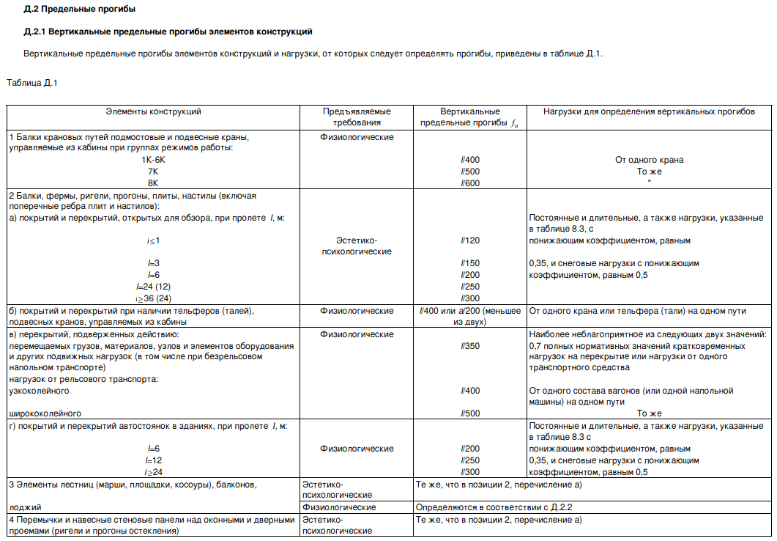
Расчет допустимого прогиба

Высота помещения H, м |  | 8.1
 |  |  |  |  |  |  | Таблица вычислений
 |  |  | А1 |  |  |  | 3.000 | 3.2 | 6.000 | 10
Пролет L1 по таблице Д.1 | 2 | 3.00 | 150 |  | до 6м |  | 150 | 153.33 | 200 | 3.3333333333
Фактическое значение пролета | 3.2 | 3.2 | 154.000 |  | А | Б
Пролет L2 по таблице Д.1 | 3 | 6.00 | 200 | 1 | 1 | 120
 |  |  |  | 2 | 3 | 150
Предельно допустимый прогиб по СП 20.13330 |  | 20.8 |  | 3 | 6 | 200
Фактическое значение прогиба |  | 1.67 |  | 4 | 12 | 250
Коэффициент использования |  | 8.1 |  | 5 | 24 | 300

Ячейка для заполнения |  | 49.4 |  |  | Выше 6м
 |  |  |  |  | А | Б
 |  |  |  | 1 | 1 | 120
 |  |  |  | 2 | 3 | 150
 |  |  |  | 3 | 6 | 200
 |  |  |  | 4 | 24 | 250
 |  |  |  | 5 | 36 | 300

Максимальный прогиб плиты в пролете 3,2м составил 1,67мм. Предельно допустимый прогиб, согласно приложение Д СП 20.13330.2016, fu = L/154 = 20,8мм
Коэффициент использования К=0,081

Фи3Раскрепление
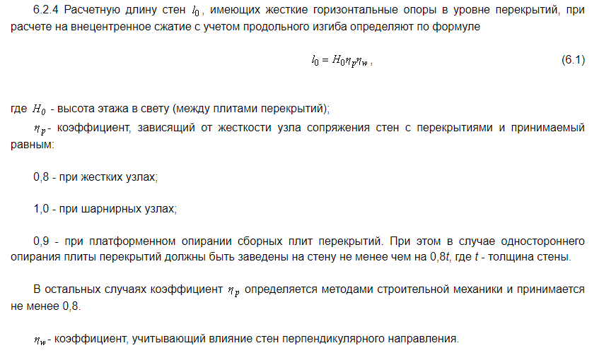
 | СП 335.1325800.2017 КРУПНОПАНЕЛЬНЫЕ КОНСТРУКТИВНЫЕ СИСТЕМЫ

d | eta_w |  |  | H0= | 5280 | - высота этажа в свету
 |  |  |  | d= | 2000 | - длина простенка
 | d/H0 | раскрепленная | консольная | dH0= | 0.38
 | 0 | 0.00 | 0.00 | Связи: | С одной стороны | - выбрать
 | 0.2 | 0.13 | 0.25
 | 0.4 | 0.25 | 0.46 | l0= | 0.35 | - коэффициент расчётной высота
 | 0.6 | 0.36 | 0.64
 | 0.8 | 0.46 | 0.78
 | 1 | 0.56 | 0.89
 | 1.2 | 0.64 | 0.96
 | 1.4 | 0.72 | 1.00
 | 1.6 | 0.78
 | 1.8 | 0.84
 | 2 | 0.89
 | 2.2 | 0.93
 | 2.4 | 0.96
 | 2.6 | 0.98
 | 2.8 | 1.00

 | раскрепленная | консольная
0 | 0 | 0
0.2 | 0.12888888889 | 0.24888888889
0.4 | 0.24888888889 | 0.46222222222
0.6 | 0.36 | 0.64
0.8 | 0.46222222222 | 0.78222222222
1 | 0.55555555556 | 0.88888888889
1.2 | 0.64 | 0.96
1.4 | 0.71555555556 | 0.99555555556
1.6 | 0.78222222222
1.8 | 0.84
2 | 0.88888888889
2.2 | 0.92888888889
2.4 | 0.96
2.6 | 0.98222222222
2.8 | 0.99555555556
 | раскрепленная | консольная
0 | 0 | 0
0.2 | 0.12888888889 | 0.24888888889
0.4 | 0.24888888889 | 0.46222222222
0.6 | 0.36 | 0.64
0.8 | 0.46222222222 | 0.78222222222
1 | 0.55555555556 | 0.88888888889
1.2 | 0.64 | 0.96
1.4 | 0.71555555556 | 0.99555555556
1.6 | 0.78222222222
1.8 | 0.84
2 | 0.88888888889
2.2 | 0.92888888889
2.4 | 0.96
2.6 | 0.98222222222
2.8 | 0.99555555556
 | раскрепленная | консольная
0 | 0 | 0
0.2 | 0.12888888889 | 0.24888888889
0.4 | 0.24888888889 | 0.46222222222
0.6 | 0.36 | 0.64
0.8 | 0.46222222222 | 0.78222222222
1 | 0.55555555556 | 0.88888888889
1.2 | 0.64 | 0.96
1.4 | 0.71555555556 | 0.99555555556
1.6 | 0.78222222222
1.8 | 0.84
2 | 0.88888888889
2.2 | 0.92888888889
2.4 | 0.96
2.6 | 0.98222222222
2.8 | 0.99555555556
 | раскрепленная | консольная
0 | 0 | 0
0.2 | 0.12888888889 | 0.24888888889
0.4 | 0.24888888889 | 0.46222222222
0.6 | 0.36 | 0.64
0.8 | 0.46222222222 | 0.78222222222
1 | 0.55555555556 | 0.88888888889
1.2 | 0.64 | 0.96
1.4 | 0.71555555556 | 0.99555555556
1.6 | 0.78222222222
1.8 | 0.84
2 | 0.88888888889
2.2 | 0.92888888889
2.4 | 0.96
2.6 | 0.98222222222
2.8 | 0.99555555556

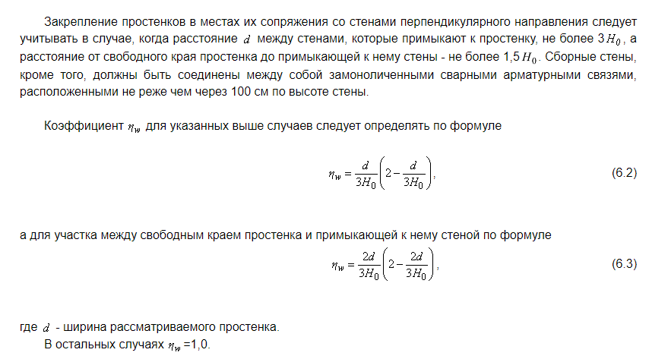

 | Не раскреплена
 | С одной стороны
 | С двух сторон

ϕ1...ф4
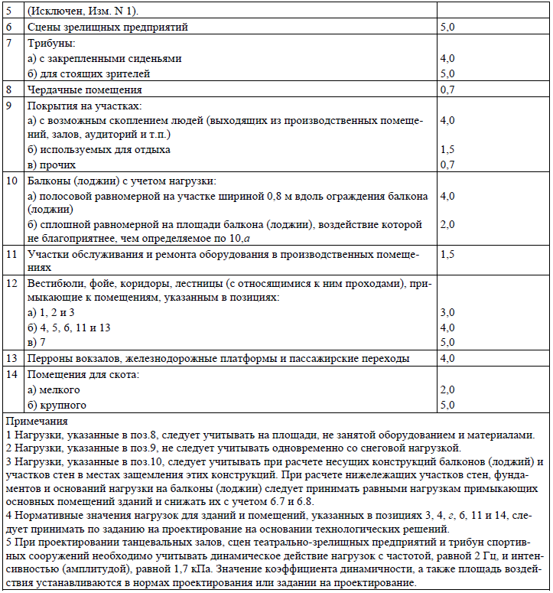
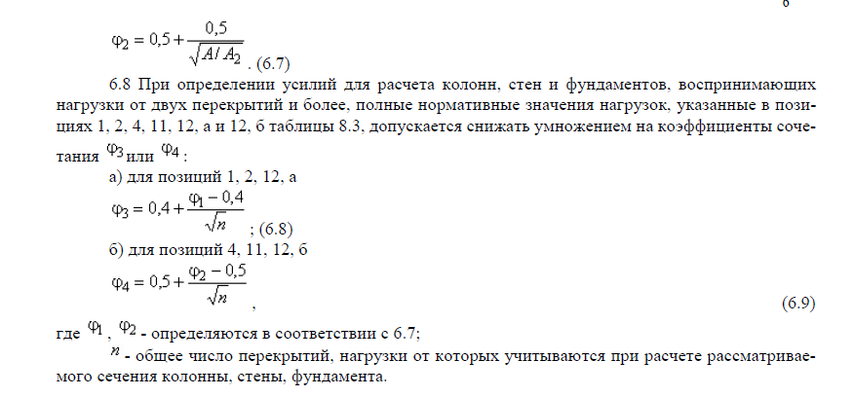
Снижение временных нагрузок от нескольких перекрытий.

Нормативная временная нагрузка по табл. 8.3 СП 20.13330.2016 |  |  |  |  |  | 200 |  | кгс/м2
Грузовая площадь с одного перекрытия А= |  |  | 36.1 | м2 |  |  |  |  |  |  | ??? | - вводим вручную
Количество перекрытий | 4 | шт. |  |  |  |  |  |  | 2 | Помещения в жилых и общественных зданиях (1,2,12а)
Тип помещения |  |  |  |  |  |  |  |  |  | Залы и помещения производственных зданий (4,11,12б) | NNN | - смотрим результат
Коэффициент сочетания для одного перекрытия (п. 6.7) |  |  |  |  | ϕ2 = | 0.999
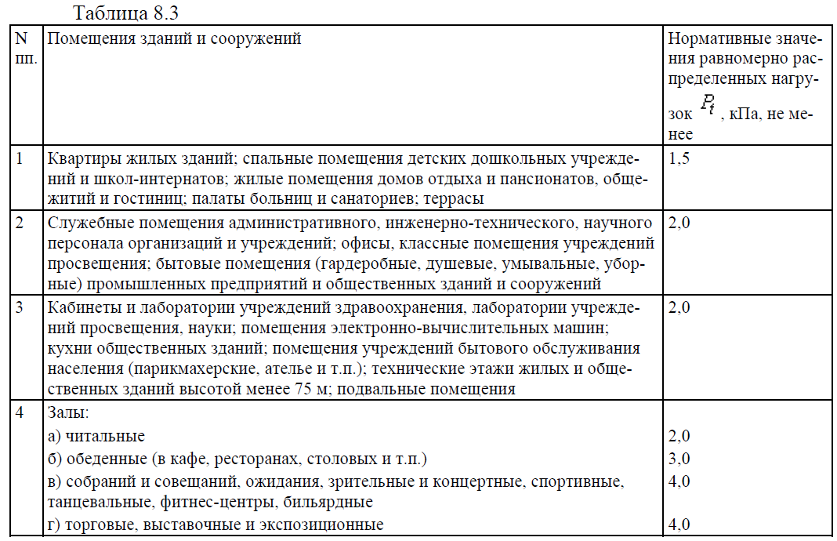
Коэффициент сочетания для нескольких перекрытий (п. 6.8) |  |  |  |  | ϕ4 = | 0.750 |  |  |  | 1
Временная нагрузка с учетом коэффициента сочетаний |  |  |  |  |  | 149.9306999 | кгс/м2 |  | ϕ1 = | 0.700

 |  |  |  |  |  |  |  |  | ϕ2 = | 0.999

 |  |  |  |  |  |  |  |  | ϕ3 = | 0.550

 |  |  |  |  |  |  |  |  | ϕ4 = | 0.750

Анкер|Нахл
Расчет длины анкеровки/нахлестки ненапрягаемой арматуры СП 63.13330.2018

>
Исходные данные для расчета анкеровки: |  |  |  |  |  |  | Вычисленные параметры: |  |  |  |  | Длина нахлестки арматуры:
Класс арматуры |  |  |  |  | А500 |  |  | l0,an= | 302.8 |  | мм |  |  | l1= | 363.4 | мм
Диаметр арматуры, мм |  |  |  |  | 8 |  |  | Rbond= | 29.3 |  | кг/см2 |  | 0,4*α2*l0,an= |  | 145.4 | мм
Класс бетона |  |  |  |  | B30 |  |  | Rs= | 4434.4 |  | кг/см2 |  |  | 20ds= | 160.0 | мм
η1 |  |  |  |  | 2.5 |  |  | As= | 0.503 |  | кг/см2 |  |  |  | 250.0 | мм
η2 |  |  |  |  | 1 |  |  | us= | 2.513 |  | см
α1 |  |  |  |  | 1 |  |  | Rbt= | 11.7 |  | кг/см2 | Итоговое значение нахлестки:
As,cal, см2 |  |  |  |  | 3.14 |  | Требуемая длина анкеровки: |  |  |  |  |  | 363,4 мм
As,ef, см2 |  |  |  |  | 3.14 |  |  | lan= | 302.8 |  | мм
>
Использование арматуры: |  |  |  | 100% |  |  |  | 15ds= | 120.0 |  | мм
 |  |  |  |  |  |  |  |  | 200.0 |  | мм
Дополнительные данные для расчета нахлестки: |  |  |  |  |  |  | 0,3*l0,an= |  | 90.8 |  | мм
α2 |  |  |  |  | 1.2
 |  |  |  |  |  |  | Итоговое значение анкеровки:
 |  |  |  |  |  |  |  | 302,8 мм

 | D (арм.) | Нахлест |  |  | Анкеровка |  | Стыковка |  |  |  | D (арм.)
 |  | Длина нахлеста растянутого | Длина нахлеста сжатого |  | Длина анкеровки растянутой | Длина анкеровки сжатой | Длина 3 | Длина2 | Длина3 | Сжатые в одном сечении
 |  | Lр.н. | Lсж.н. |  | Lр.а. | Lсж.а. | 1,3Lр.н. | 2Lр.а. | 2,3Lр.н | Lр.н.
 | 10 | 510 | 380 |  | 420 | 320 | 670 | 840 | 1180 | 510 | 10
 | 12 | 600 | 450 |  | 500 | 380 | 780 | 1000 | 1380 | 600 | 12
 | 16 | 810 | 610 |  | 670 | 510 | 1060 | 1340 | 1870 | 810 | 16
B25 | 20 | 1000 | 750 |  | 830 | 630 | 1300 | 1660 | 2300 | 1000 | 20
A500 | 25 | 1250 | 940 |  | 1040 | 780 | 1630 | 2080 | 2880 | 1250 | 25
 | 28 | 1400 | 1050 |  | 1160 | 870 | 1820 | 2320 | 3220 | 1400 | 28
 | 32 | 1600 | 1200 |  | 1330 | 1000 | 2080 | 2660 | 3680 | 1600 | 32
 | 36 | 2000 | 1500 |  | 1660 | 1250 | 2600 | 3320 | 4600 | 2000 | 36

 |  | Нахлест |  |  | Анкеровка |  | Стыковка
 | D (арм.) | растя-жение | сжатие |  | растя-жение | сжатие | Cжатие | Растя-жение | Растяжение- | Cжатие | D (арм.)
 |  |  |  |  |  |  | 50% | 100% | 50% | 100%
 |  | Lр.н. | Lсж.н. |  | Lр.а. | Lсж.а. | 1,3Lр.н. | 2Lр.а. | 2,3Lр.н | Lр.н.
 | 10 | 460 | 350 |  | 380 | 290 | 600 | 760 | 1060 | 460 | 10
 | 12 | 560 | 420 |  | 460 | 350 | 730 | 920 | 1290 | 560 | 12
 | 16 | 740 | 550 |  | 610 | 460 | 970 | 1220 | 1710 | 740 | 16
B30 | 20 | 920 | 690 |  | 760 | 570 | 1200 | 1520 | 2120 | 920 | 20
A500 | 25 | 1140 | 860 |  | 950 | 720 | 1490 | 1900 | 2630 | 1140 | 25
 | 28 | 1280 | 960 |  | 1060 | 800 | 1670 | 2120 | 2950 | 1280 | 28
 | 32 | 1470 | 1100 |  | 1220 | 920 | 1920 | 2440 | 3390 | 1470 | 32
 | 36 | 1830 | 1370 |  | 1520 | 1140 | 2380 | 3040 | 4210 | 1830 | 36

 |  | Нахлест |  |  | Анкеровка |  | Стыковка
 | D (арм.) | растя-жение | сжатие |  | растя-жение | сжатие | Cжатие | Растя-жение | Растяжение- | Cжатие | D (арм.)
 |  |  |  |  |  |  | 50% | 100% | 50% | 100%
 |  | Lр.н. | Lсж.н. |  | Lр.а. | Lсж.а. | 1,3Lр.н. | 2Lр.а. | 2,3Lр.н | Lр.н.
 | 10 | 410 | 310 |  | 340 | 260 | 540 | 680 | 950 | 410 | 10
 | 12 | 500 | 370 |  | 410 | 310 | 650 | 820 | 1150 | 500 | 12
 | 16 | 650 | 490 |  | 540 | 410 | 850 | 1080 | 1500 | 650 | 16
B35 | 20 | 810 | 610 |  | 670 | 510 | 1060 | 1340 | 1870 | 810 | 20
A500 | 25 | 1010 | 760 |  | 840 | 630 | 1320 | 1680 | 2330 | 1010 | 25
 | 28 | 1130 | 850 |  | 940 | 710 | 1470 | 1880 | 2600 | 1130 | 28
 | 32 | 1300 | 980 |  | 1080 | 810 | 1690 | 2160 | 2990 | 1300 | 32
 | 36 | 1610 | 1210 |  | 1340 | 1010 | 2100 | 2680 | 3710 | 1610 | 36

 |  | Нахлест |  |  | Анкеровка |  | Стыковка
 | D (арм.) | растя-жение | сжатие |  | растя-жение | сжатие | Cжатие | Растя-жение | Растяжение- | Cжатие | D (арм.)
 |  |  |  |  |  |  | 50% | 100% | 50% | 100%
 |  | Lр.н. | Lсж.н. |  | Lр.а. | Lсж.а. | 1,3Lр.н. | 2Lр.а. | 2,3Lр.н | Lр.н.
 | 10 | 390 | 290 |  | 320 | 240 | 510 | 640 | 900 | 390 | 10
 | 12 | 460 | 350 |  | 380 | 290 | 600 | 760 | 1060 | 460 | 12
 | 16 | 600 | 450 |  | 500 | 380 | 780 | 1000 | 1380 | 600 | 16
B40 | 20 | 760 | 570 |  | 630 | 480 | 990 | 1260 | 1750 | 760 | 20
A500 | 25 | 940 | 710 |  | 780 | 590 | 1230 | 1560 | 2170 | 940 | 25
 | 28 | 1050 | 790 |  | 870 | 660 | 1370 | 1740 | 2420 | 1050 | 28
 | 32 | 1200 | 900 |  | 1000 | 750 | 1560 | 2000 | 2760 | 1200 | 32
 | 36 | 1500 | 1130 |  | 1250 | 940 | 1950 | 2500 | 3450 | 1500 | 36

Муфты
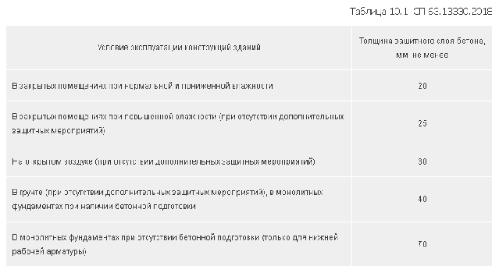
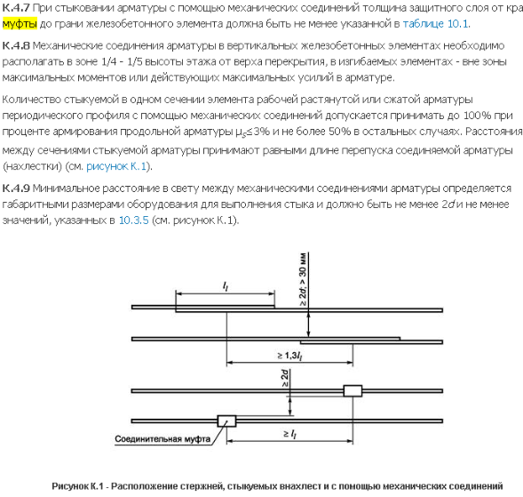
К2-ARMTECH-C с конической резьбой
Муфты с конической резьбой ATС25S, ATС28S, ATС32S

К2-ARMTECH-P с метрической резьбой (прямой)
Муфты с метрической резьбой (прямой) ATP25S, ATP28S, ATP32S

Переходные муфты ATС25/20Т, ATС28/25Т, ATС32/25Т

Sormat | https://ru.sormat.com/

Fischer | https://fischer-market.ru/

OKG

MKT | http://www.mkt-anker.ru/ | https://www.mkt.de/ru/

Огонь плит
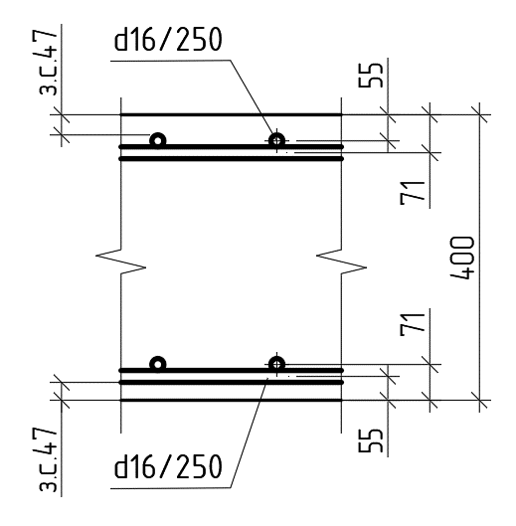
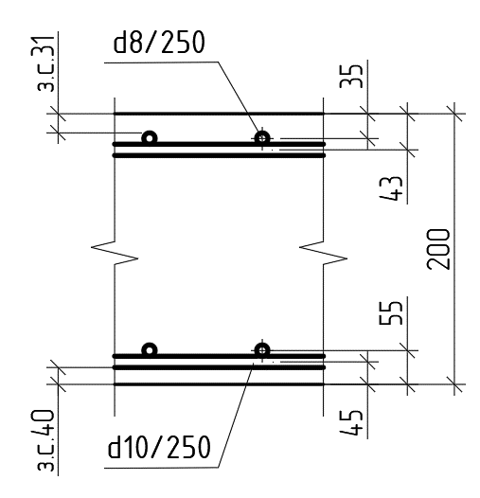
Фоновое армирование ф10/ф10 |  |  |  |  |  | Фоновое армирование ф10/ф8_B30 Плита типового ПИК |  |  |  |  |  | Фоновое армирование ф16/ф16_B30 Плита над паркингом ПИК
Нижний слой по ах1 (1 слой) |  |  | Нижний слой по ay1 (2 слой) |  |  | Нижний слой по ах1 (1 слой) |  |  | Нижний слой по ay1 (2 слой) |  |  | Нижний слой по ах1 (1 слой) |  |  | Нижний слой по ay1 (2 слой)
 | Бетон | B30 |  | Бетон | B30 |  | Бетон | B30 |  | Бетон | B30 |  | Бетон | B30 |  | Бетон | B30
 | Арм-ра | А500 |  | Арм-ра | А500 |  | Арм-ра | А500 |  | Арм-ра | А500 |  | Арм-ра | А500 |  | Арм-ра | А500
мм | Толщ. b | 200 | мм | Толщ. b | 200 | мм | Толщ. b | 200 | мм | Толщ. b | 200 | мм | Толщ. b | 400 | мм | Толщ. b | 400
мм | ц.т. верхней а'= | 54 | мм | ц.т. верхней а'= | 38 | мм | ц.т. верхней а'= | 45 | мм | ц.т. верхней а'= | 35 | мм | ц.т. верхней а'= | 70 | мм | ц.т. верхней а'= | 55
мм | ц.т. нижней а= | 58 | мм | ц.т. нижней а= | 74 | мм | ц.т. нижней а= | 45 | мм | ц.т. нижней а= | 55 | мм | ц.т. нижней а= | 55 | мм | ц.т. нижней а= | 70
мин | время τ= | 150 | мин | время τ= | 150 | мин | время τ= | 120 | мин | время τ= | 120 | мин | время τ= | 120 | мин | время τ= | 120
Верхнее | 10/250+16/125 | -7.07 | Верхнее | 10/250+16/125 | -8.60 | Верхнее | 8/250+16/125 | -8.28 | Верхнее | 8/250+16/125 | -9.19 | Верхнее | 16/250+20/125 | -41.37 | Верхнее | 16/250+20/125 | -43.85
 | 10/250+12/125 | -4.97 |  | 10/250+12/125 | -5.94 |  | 8/250+12/125 | -5.50 |  | 8/250+12/125 | -6.06 |  | 16/250+16/125 | -31.33 |  | 16/250+16/125 | -33.13
 | 10/250+10/125 | -3.99 |  | 10/250+10/125 | -4.74 |  | 8/250+10/250 | -2.74 |  | 8/250+10/250 | -2.99 |  | 16/250+20/250 | -27.17 |  | 16/250+20/250 | -28.71
 | 10/250+12/250 | -3.32 |  | 10/250+12/250 | -3.93 |  | 8/250+8/250 | -2.16 |  | 8/250+8/250 | -2.36 |  | 16/250+16/250 | -21.62 |  | 16/250+16/250 | -22.82
 | 10/250+10/250 | -2.77 |  | 10/250+10/250 | -3.27 |  | 8/250 | -1.10 |  | 8/250 | -1.20 |  | 16/250 | -11.18 |  | 16/250 | -11.78
 | 10/250 | -1.44 |  | 10/250 | -1.69 | Нижнее | 10/250 | 1.54 | Нижнее | 10/250 | 1.88 | Нижнее | 16/250 | 11.44 | Нижнее | 16/250 | 12.90
Нижнее | 10/250 | 1.61 | Нижнее | 10/250 | 1.82 |  | 10/250+10/250 | 3.04 |  | 10/250+10/250 | 3.68 |  | 16/250+16/250 | 22.36 |  | 16/250+16/250 | 25.07
 | 10/250+10/250 | 3.16 |  | 10/250+10/250 | 3.53 |  | 10/250+12/250 | 3.69 |  | 10/250+12/250 | 4.45 |  | 10/250+20/250 | 28.27 |  | 10/250+20/250 | 31.59
 | 10/250+12/250 | 3.83 |  | 10/250+12/250 | 4.25 |  | 10/250+10/125 | 4.49 |  | 10/250+10/125 | 5.41 |  | 16/250+16/125 | 32.76 |  | 16/250+16/125 | 36.50
 | 10/250+10/125 | 4.65 |  | 10/250+10/125 | 5.15 |  | 10/250+12/125 | 5.73 |  | 10/250+12/125 | 6.85 |  | 16/250+20/125 | 43.83 |  | 16/250+20/125 | 48.49
 | 10/250+12/125 | 5.91 |  | 10/250+12/125 | 6.49
 | 10/250+16/125 | 8.91 |  | 10/250+16/125 | 9.55

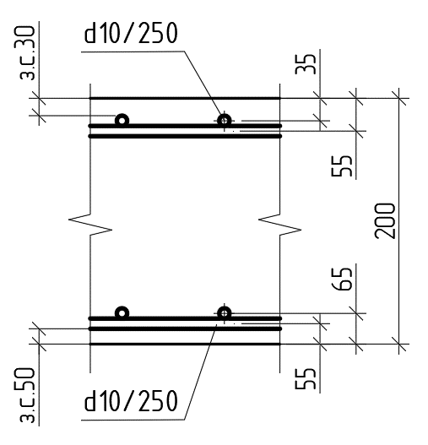
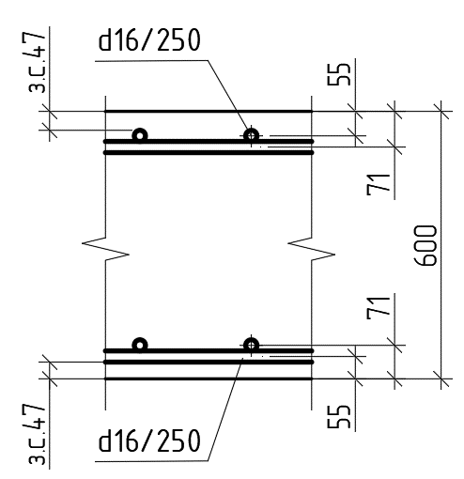
Фоновое армирование ф10/ф10_B40 Плита над ПЧ ПИК |  |  |  |  |  | Фоновое армирование ф10/ф10_B30 Плита над ПЧ ПИК |  |  |  |  |  | Фоновое армирование ф16/ф16_B30 Плита над паркингом ПИК
Нижний слой по ах1 (1 слой) |  |  | Нижний слой по ay1 (2 слой) |  |  | Нижний слой по ах1 (1 слой) |  |  | Нижний слой по ay1 (2 слой) |  |  | Нижний слой по ах1 (1 слой) |  |  | Нижний слой по ay1 (2 слой)
 | Бетон | B40 |  | Бетон | B40 |  | Бетон | B30 |  | Бетон | B30 |  | Бетон | B30 |  | Бетон | B30
 | Арм-ра | А500 |  | Арм-ра | А500 |  | Арм-ра | А500 |  | Арм-ра | А500 |  | Арм-ра | А500 |  | Арм-ра | А500
мм | Толщ. b | 200 | мм | Толщ. b | 200 | мм | Толщ. b | 200 | мм | Толщ. b | 200 | мм | Толщ. b | 600 | мм | Толщ. b | 600
мм | ц.т. верхней а'= | 45 | мм | ц.т. верхней а'= | 35 | мм | ц.т. верхней а'= | 45 | мм | ц.т. верхней а'= | 35 | мм | ц.т. верхней а'= | 70 | мм | ц.т. верхней а'= | 55
мм | ц.т. нижней а= | 55 | мм | ц.т. нижней а= | 65 | мм | ц.т. нижней а= | 55 | мм | ц.т. нижней а= | 65 | мм | ц.т. нижней а= | 55 | мм | ц.т. нижней а= | 70
мин | время τ= | 150 | мин | время τ= | 150 | мин | время τ= | 150 | мин | время τ= | 150 | мин | время τ= | 120 | мин | время τ= | 120
Верхнее | 10/250+16/125 | -8.44 | Верхнее | 10/250+16/125 | -9.40 | Верхнее | 10/250+16/125 | -6.97 | Верхнее | 10/250+16/125 | -8.89 | Верхнее | 16/250+20/125 | -74.54 | Верхнее | 16/250+20/125 | -77.03
 | 10/250+12/125 | -5.72 |  | 10/250+12/125 | -6.33 |  | 10/250+12/125 | -4.91 |  | 10/250+12/125 | -6.13 |  | 16/250+16/125 | -55.45 |  | 16/250+16/125 | -57.26
 | 10/250+10/125 | -4.53 |  | 10/250+10/125 | -5.01 |  | 10/250+10/125 | -3.94 |  | 10/250+10/125 | -4.88 |  | 16/250+20/250 | -47.78 |  | 16/250+20/250 | -49.32
 | 10/250+12/250 | -3.75 |  | 10/250+12/250 | -4.13 |  | 10/250+12/250 | -3.28 |  | 10/250+12/250 | -4.05 |  | 16/250+16/250 | -37.70 |  | 16/250+16/250 | -38.91
 | 10/250+10/250 | -3.11 |  | 10/250+10/250 | -3.42 |  | 10/250+10/250 | -2.74 |  | 10/250+10/250 | -3.37 |  | 16/250 | -19.22 |  | 16/250 | -19.82
 | 10/250 | -1.60 |  | 10/250 | -1.75 |  | 10/250 | -1.43 |  | 10/250 | -1.74 | Нижнее | 16/250 | 18.23 | Нижнее | 16/250 | 20.95
Нижнее | 10/250 | 1.53 | Нижнее | 10/250 | 1.78 | Нижнее | 10/250 | 1.20 | Нижнее | 10/250 | 1.77 |  | 16/250+16/250 | 35.93 |  | 16/250+16/250 | 41.16
 | 10/250+10/250 | 3.03 |  | 10/250+10/250 | 3.50 |  | 10/250+10/250 | 2.37 |  | 10/250+10/250 | 3.46 |  | 16/250+20/250 | 45.66 |  | 16/250+20/250 | 52.20
 | 10/250+12/250 | 3.67 |  | 10/250+12/250 | 4.24 |  | 10/250+12/250 | 2.88 |  | 10/250+12/250 | 4.18 |  | 16/250+16/125 | 53.11 |  | 16/250+16/125 | 60.63
 | 10/250+10/125 | 4.48 |  | 10/250+10/125 | 5.16 |  | 10/250+10/125 | 3.52 |  | 10/250+10/125 | 5.07 |  | 16/250+20/125 | 71.82 |  | 16/250+20/125 | 81.66
 | 10/250+12/125 | 5.73 |  | 10/250+12/125 | 6.57 |  | 10/250+12/125 | 4.50 |  | 10/250+12/125 | 6.42
 | 10/250+16/125 | 8.76 |  | 10/250+16/125 | 9.93 |  | 10/250+16/125 | 6.91 |  | 10/250+16/125 | 9.56

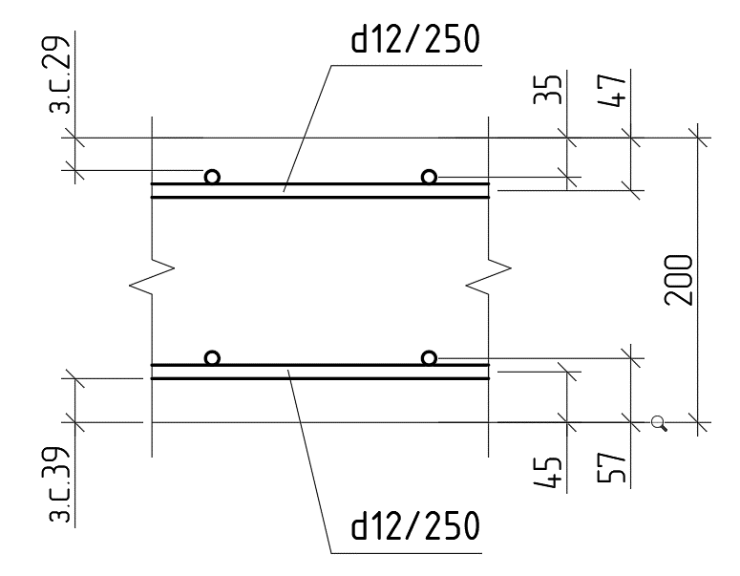
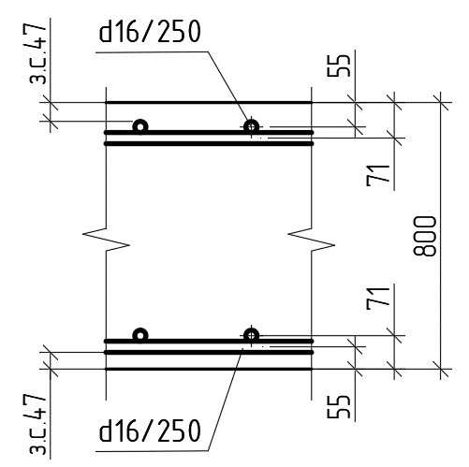
 |  |  |  |  |  | Фоновое армирование ф12/ф12_B30 Плита типового ПИК |  |  |  |  |  | Фоновое армирование ф16/ф16_B30 Плита над паркингом ПИК
 |  |  |  |  |  | Нижний слой по ах1 (1 слой) |  |  | Нижний слой по ay1 (2 слой) |  |  | Нижний слой по ах1 (1 слой) |  |  | Нижний слой по ay1 (2 слой)
 |  |  |  |  |  |  | Бетон | B30 |  | Бетон | B30 |  | Бетон | B30 |  | Бетон | B30
 |  |  |  |  |  |  | Арм-ра | А500 |  | Арм-ра | А500 |  | Арм-ра | А500 |  | Арм-ра | А500
 |  |  |  |  |  | мм | Толщ. b | 200 | мм | Толщ. b | 200 | мм | Толщ. b | 800 | мм | Толщ. b | 800
 |  |  |  |  |  | мм | ц.т. верхней а'= | 50 | мм | ц.т. верхней а'= | 35 | мм | ц.т. верхней а'= | 70 | мм | ц.т. верхней а'= | 55
 |  |  |  |  |  | мм | ц.т. нижней а= | 45 | мм | ц.т. нижней а= | 60 | мм | ц.т. нижней а= | 55 | мм | ц.т. нижней а= | 70
 |  |  |  |  |  | мин | время τ= | 120 | мин | время τ= | 120 | мин | время τ= | 120 | мин | время τ= | 120
 |  |  |  |  |  | Верхнее | 12/250+20/125 | -9.33 | Верхнее | 12/250+20/125 | -12.13 | Верхнее | 16/250+20/125 | -107.72 | Верхнее | 16/250+20/125 | -110.21
 |  |  |  |  |  |  | 12/250+16/125 | -8.62 |  | 12/250+16/125 | -10.17 |  | 16/250+16/125 | -79.58 |  | 16/250+16/125 | -81.39
 |  |  |  |  |  |  | 12/250+12/125 | -6.22 |  | 12/250+12/125 | -7.24 |  | 16/250+20/250 | -68.39 |  | 16/250+20/250 | -69.93
 |  |  |  |  |  |  | 12/250+16/250 | -5.83 |  | 12/250+16/250 | -6.77 |  | 16/250+16/250 | -53.79 |  | 16/250+16/250 | -54.99
 |  |  |  |  |  |  | 12/250+12/250 | -4.38 |  | 12/250+12/250 | -5.06 |  | 16/250 | -27.26 |  | 16/250 | -27.86
 |  |  |  |  |  |  | 12/250 | -2.31 |  | 12/250 | -2.65 | Нижнее | 16/250 | 25.01 | Нижнее | 16/250 | 28.99
 |  |  |  |  |  | Нижнее | 12/250 | 2.21 | Нижнее | 12/250 | 2.76 |  | 16/250+16/250 | 49.50 |  | 16/250+16/250 | 57.24
 |  |  |  |  |  |  | 12/250+12/250 | 4.32 |  | 12/250+12/250 | 5.33 |  | 10/250+20/250 | 63.05 |  | 10/250+20/250 | 72.81
 |  |  |  |  |  |  | 12/250+16/250 | 5.90 |  | 12/250+16/250 | 7.20 |  | 16/250+16/125 | 73.47 |  | 16/250+16/125 | 84.76
 |  |  |  |  |  |  | 12/250+12/125 | 6.34 |  | 12/250+12/125 | 7.72 |  | 16/250+20/125 | 99.81 |  | 16/250+20/125 | 114.84
 |  |  |  |  |  |  | 12/250+16/125 | 9.28 |  | 12/250+16/125 | 11.05
 |  |  |  |  |  |  | 12/250+20/125 | 12.73 |  | 12/250+20/125 | 14.66

Фоновое армирование ф10/ф8_B25 Плита типового з.с. Низ 30_з.с. Верх 30 |  |  |  |  |  | Фоновое армирование ф12/ф12_B25 Плита над ПЧ з.с. Низ 40_з.с. Верх 30
Нижний слой по ах1 (1 слой) |  |  | Нижний слой по аy1 (2 слой) |  |  | Нижний слой по ах1 (1 слой) |  |  | Нижний слой по ay1 (2 слой)
 | Бетон | B25 |  | Бетон | B25 |  | Бетон | B25 |  | Бетон | B25
 | Арм-ра | А500 |  | Арм-ра | А500 |  | Арм-ра | А500 |  | Арм-ра | А500
мм | Толщ. b | 180 | мм | Толщ. b | 180 | мм | Толщ. b | 200 | мм | Толщ. b | 200
мм | ц.т. верхней а'= | 45 | мм | ц.т. верхней а'= | 35 | мм | ц.т. верхней а'= | 48 | мм | ц.т. верхней а'= | 36
мм | ц.т. нижней а= | 35 | мм | ц.т. нижней а= | 45 | мм | ц.т. нижней а= | 46 | мм | ц.т. нижней а= | 58
мин | время τ= | 120 | мин | время τ= | 120 | мин | время τ= | 150 | мин | время τ= | 150
Верхнее | 8/250 + 10/125 | -2.45 | Верхнее | 8/250 + 10/125 | -3.33 | Верхнее | 12/200+16/100 | -7.03 | Верхнее | 12/200+16/100 | -10.65
 | 8/250 + 12/250 | -1.94 |  | 8/250 + 12/250 | -2.66 |  | 12/200+12/100 | -6.65 |  | 12/200+12/100 | -7.81
 | 8/250 + 10/250 | -1.54 |  | 8/250 + 10/250 | -2.11 |  | 12/200+16/200 | -6.29 |  | 12/200+16/200 | -7.31
 | 8/250 + 8/250 | -1.21 |  | 8/250 + 8/250 | -1.66 |  | 12/200+12/200 | -4.87 |  | 12/200+12/200 | -5.44
 | 8/250 | -0.61 |  | 8/250 | -0.86 |  | 12/200 | -2.65 |  | 12/200 | -2.84
Нижнее | 8/250 | 0.91 | Нижнее | 8/250 | 1.01 | Нижнее | 12/200 | 2.19 | Нижнее | 12/200 | 2.99
 | 8/250 + 8/250 | 1.76 |  | 8/250 + 8/250 | 1.96 |  | 12/200+12/200 | 4.27 |  | 12/200+12/200 | 5.55
 | 8/250 + 10/250 | 2.22 |  | 8/250 + 10/250 | 2.48 |  | 12/200+16/200 | 5.81 |  | 12/200+16/200 | 7.24
 | 8/250 + 12/250 | 2.75 |  | 8/250 + 12/250 | 3.08 |  | 12/200+12/100 | 6.23 |  | 12/200+12/100 | 7.67
 | 8/250 + 10/125 | 3.40 |  | 8/250 + 10/125 | 3.81 |  | 12/200+16/100 | 8.71 |  | 12/200+16/100 | 8.79

Нижний слой по ах1 (1 слой) |  |  | Нижний слой по аy1 (2 слой)
 | Бетон | B25 |  | Бетон | B25
 | Арм-ра | А500 |  | Арм-ра | А500
мм | Толщ. b | 180 | мм | Толщ. b | 180
мм | ц.т. верхней а'= | 45 | мм | ц.т. верхней а'= | 35
мм | ц.т. нижней а= | 35 | мм | ц.т. нижней а= | 45
мин | время τ= | 120 | мин | время τ= | 120
Верхнее | 10/250 + 12/125 | -3.69 | Верхнее | 10/250 + 12/125 | -4.88
 | 10/250 + 10/125 | -2.89 |  | 10/250 + 10/125 | -3.85
 | 10/250 + 12/250 | -2.36 |  | 10/250 + 12/250 | -3.17
 | 10/250 + 10/250 | -1.95 |  | 10/250 + 10/250 | -2.62
 | 10/250 | -0.99 |  | 10/250 | -1.34
Нижнее | 10/250 | 1.30 | Нижнее | 10/250 | 1.54
 | 10/250 + 10/250 | 2.47 |  | 10/250 + 10/250 | 2.94
 | 10/250 + 12/250 | 2.94 |  | 10/250 + 12/250 | 3.52
 | 10/250 + 10/125 | 3.50 |  | 10/250 + 10/125 | 4.21
 | 10/250 + 12/125 | 4.30 |  | 10/250 + 12/125 | 5.22

Фоновое армирование ф10/ф10_B30 Плита типового з.с. Низ 35_з.с. Верх 30
Нижний слой по ах1 (1 слой) |  |  | Нижний слой по ay1 (2 слой)
 | Бетон | B30 |  | Бетон | B30
 | Арм-ра | А500 |  | Арм-ра | А500
мм | Толщ. b | 180 | мм | Толщ. b | 180
мм | ц.т. верхней а'= | 45 | мм | ц.т. верхней а'= | 35
мм | ц.т. нижней а= | 40 | мм | ц.т. нижней а= | 50
мин | время τ= | 120 | мин | время τ= | 120
Верхнее | 10/250+16/125 | -6.75 | Верхнее | 10/250+16/125 | -7.71
 | 10/250+12/125 | -4.77 |  | 10/250+12/125 | -5.38
 | 10/250+10/125 | -3.83 |  | 10/250+10/125 | -4.31
 | 10/250+12/250 | -3.20 |  | 10/250+12/250 | -3.58
 | 10/250+10/250 | -2.67 |  | 10/250+10/250 | -2.98
 | 10/250 | -1.39 |  | 10/250 | -1.55
Нижнее | 10/250 | 1.18 | Нижнее | 10/250 | 1.49
 | 10/250+10/250 | 2.32 |  | 10/250+10/250 | 2.92
 | 10/250+12/250 | 2.81 |  | 10/250+12/250 | 3.53
 | 10/250+10/125 | 3.43 |  | 10/250+10/125 | 4.29
 | 10/250+12/125 | 4.38 |  | 10/250+12/125 | 5.44
 | 10/250+16/125 | 6.68 |  | 10/250+16/125 | 8.16

Расх_арм
Определение суммарной площади арматурных стержней по их диаметру с учетом перераспределения

 | Верхняя арматура |  |  |  |  |  |  |  | Нижняя арматура
 | Диаметр, мм |  | Количество, шт |  | Площадь сечения стержней, см2 |  |  |  | Диаметр, мм |  | Количество, шт |  | Площадь сечения стержней, см2

 | 18 |  | 2 |  | 5.09 |  |  |  | 18 |  | 5 |  | 12.725 |  |  |  | Площадь верхней арматуры, см2: |  |  |  |  | 1.60
 | 12 |  | 3 |  | 3.393 |  |  |  | 12 |  | 3 |  | 3.393 |  |  |  | Процент распределения: |  |  |  |  | 30%
 | 10 |  | 0 |  | 0 |  |  |  | 10 |  | 0 |  | 0 |  |  |  | Площадь распределенная, см2: |  |  |  |  | 0.48
 | 10 |  | 0 |  | 0 |  |  |  | 10 |  | 0 |  | 0 |  |  |  | Площадь за вычетом, см2: |  |  |  |  | 1.12 | Верх
 | 10 |  | 0 |  | 0 |  |  |  | 10 |  | 0 |  | 0 |  |  |  | Площадь нижней арматуры, см2: |  |  |  |  | 2.40
 | Итого: |  |  |  | 8.48 |  |  |  | Итого: |  |  |  | 16.118 |  |  |  | С учетом распределения, см2: |  |  |  |  | 2.88 | Низ

 | Процент распределения |  |  |  | 30% |  |  |  | С учетом распределенной: |  |  |  | 18.66
 | Распределенная арматура |  |  |  | 2.54
 | За вычетом распределённой: |  |  |  | 5.94

 |  |  | Разбивка стержней на 2 диаметра |  |  |  |  |  |  |  |  |  |  | Таблица количества стержней при шаге
 | Ø | n |  | Ø | n |  | Ø | n |  | к.з. |  |  | Шаг, мм |  |  | 50 | 100 | 150 | 200 | 250 | 300 | 350 | 400 | 450 | 500
 | 20 | 5 | = | 16 | 5 | + | 12 | 5 | → | 1.00 |  |  | Количество, шт |  |  | 20 | 10 | 6.6666666667 | 5 | 4 | 3.33 | 2.86 | 2.5 | 2.22 | 2

Диаметр, мм | Площадь поперечного сечения, см2, при числе стержней |  |  |  |  |  |  |  |  |  |  |  |  |  |  |  |  |  |  |  | Масса 1 пог. м, кг | Диаметр, мм
 | 1 | 2 | 3 | 4 | 5 | 6 | 7 | 8 | 9 | 10 | 11 | 12 | 13 | 14 | 15 | 16 | 17 | 18 | 19 | 20
3 | 0.071 | 0.142 | 0.213 | 0.284 | 0.355 | 0.426 | 0.497 | 0.568 | 0.639 | 0.71 | 0.781 | 0.852 | 0.923 | 0.994 | 1.065 | 1.136 | 1.207 | 1.278 | 1.349 | 1.42 | 0.055 | 3
4 | 0.126 | 0.25 | 0.38 | 0.50 | 0.63 | 0.76 | 0.88 | 1.01 | 1.13 | 1.26 | 1.39 | 1.51 | 1.64 | 1.76 | 1.89 | 2.02 | 2.14 | 2.27 | 2.39 | 2.52 | 0.099 | 4
5 | 0.196 | 0.39 | 0.59 | 0.78 | 0.98 | 1.18 | 1.37 | 1.57 | 1.76 | 1.96 | 2.16 | 2.35 | 2.55 | 2.74 | 2.94 | 3.14 | 3.33 | 3.53 | 3.72 | 3.92 | 0.154 | 5
6 | 0.283 | 0.57 | 0.85 | 1.13 | 1.41 | 1.70 | 1.98 | 2.26 | 2.55 | 2.83 | 3.11 | 3.40 | 3.68 | 3.96 | 4.24 | 4.53 | 4.81 | 5.09 | 5.38 | 5.66 | 0.222 | 6
7 | 0.385 | 0.77 | 1.16 | 1.54 | 1.93 | 2.31 | 2.70 | 3.08 | 3.47 | 3.85 | 4.24 | 4.62 | 5.01 | 5.39 | 5.78 | 6.16 | 6.55 | 6.93 | 7.32 | 7.70 | 0.302 | 7
8 | 0.503 | 1.01 | 1.51 | 2.01 | 2.52 | 3.02 | 3.52 | 4.02 | 4.53 | 5.03 | 5.53 | 6.04 | 6.54 | 7.04 | 7.55 | 8.05 | 8.55 | 9.05 | 9.56 | 10.06 | 0.395 | 8
9 | 0.636 | 1.27 | 1.91 | 2.54 | 3.18 | 3.82 | 4.45 | 5.09 | 5.72 | 6.36 | 7.00 | 7.63 | 8.27 | 8.90 | 9.54 | 10.18 | 10.81 | 11.45 | 12.08 | 12.72 | 0.499 | 9
10 | 0.785 | 1.57 | 2.36 | 3.14 | 3.93 | 4.71 | 5.50 | 6.28 | 7.07 | 7.85 | 8.64 | 9.42 | 10.21 | 10.99 | 11.78 | 12.56 | 13.35 | 14.13 | 14.92 | 15.70 | 0.617 | 10
12 | 1.131 | 2.26 | 3.39 | 4.52 | 5.66 | 6.79 | 7.92 | 9.05 | 10.18 | 11.31 | 12.44 | 13.57 | 14.70 | 15.83 | 16.97 | 18.10 | 19.23 | 20.36 | 21.49 | 22.62 | 0.888 | 12
14 | 1.539 | 3.08 | 4.62 | 6.16 | 7.69 | 9.23 | 10.77 | 12.31 | 13.85 | 15.39 | 16.93 | 18.47 | 20.01 | 21.55 | 23.08 | 24.62 | 26.16 | 27.70 | 29.24 | 30.78 | 1.208 | 14
16 | 2.011 | 4.02 | 6.03 | 8.04 | 10.06 | 12.07 | 14.08 | 16.09 | 18.10 | 20.11 | 22.12 | 24.13 | 26.14 | 28.15 | 30.17 | 32.18 | 34.19 | 36.20 | 38.21 | 40.22 | 1.578 | 16
18 | 2.545 | 5.09 | 7.64 | 10.18 | 12.73 | 15.27 | 17.81 | 20.36 | 22.91 | 25.45 | 27.99 | 30.54 | 33.09 | 35.63 | 38.18 | 40.72 | 43.27 | 45.81 | 48.36 | 50.90 | 1.998 | 18
20 | 3.142 | 6.28 | 9.43 | 12.57 | 15.71 | 18.85 | 21.99 | 25.14 | 28.28 | 31.42 | 34.56 | 37.70 | 40.85 | 43.99 | 47.13 | 50.27 | 53.41 | 56.56 | 59.70 | 62.84 | 2.466 | 20
22 | 3.801 | 7.60 | 11.40 | 15.20 | 19.01 | 22.81 | 26.61 | 30.41 | 34.21 | 38.01 | 41.81 | 45.61 | 49.41 | 53.21 | 57.02 | 60.82 | 64.62 | 68.42 | 72.22 | 76.02 | 2.984 | 22
25 | 4.909 | 9.82 | 14.73 | 19.64 | 24.54 | 29.45 | 34.36 | 39.27 | 44.18 | 49.09 | 54.00 | 58.91 | 63.82 | 68.73 | 73.63 | 78.54 | 83.45 | 88.36 | 93.27 | 98.18 | 3.853 | 25
28 | 6.153 | 12.31 | 18.46 | 24.61 | 30.76 | 36.92 | 43.07 | 49.22 | 55.38 | 61.53 | 67.68 | 73.84 | 79.99 | 86.14 | 92.29 | 98.45 | 104.60 | 110.75 | 116.91 | 123.06 | 4.834 | 28
32 | 8.043 | 16.09 | 24.13 | 32.17 | 40.21 | 48.26 | 56.30 | 64.34 | 72.39 | 80.43 | 88.47 | 96.52 | 104.56 | 112.60 | 120.64 | 128.69 | 136.73 | 144.77 | 152.82 | 160.86 | 6.313 | 32
36 | 10.179 | 20.36 | 30.54 | 40.72 | 50.90 | 61.07 | 71.25 | 81.43 | 91.61 | 101.79 | 111.97 | 122.15 | 132.33 | 142.51 | 152.69 | 162.86 | 173.04 | 183.22 | 193.40 | 203.58 | 7.990 | 36
40 | 12.561 | 25.12 | 37.68 | 50.24 | 62.81 | 75.37 | 87.93 | 100.49 | 113.05 | 125.61 | 138.17 | 150.73 | 163.29 | 175.85 | 188.42 | 200.98 | 213.54 | 226.10 | 238.66 | 251.22 | 9.865 | 40
45 | 15.904 | 31.81 | 47.71 | 63.62 | 79.52 | 95.42 | 111.33 | 127.23 | 143.14 | 159.04 | 174.94 | 190.85 | 206.75 | 222.66 | 238.56 | 254.46 | 270.37 | 286.27 | 302.18 | 318.08 | 12.485 | 45
50 | 19.635 | 39.27 | 58.91 | 78.54 | 98.18 | 117.81 | 137.45 | 157.08 | 176.72 | 196.35 | 215.99 | 235.62 | 255.26 | 274.89 | 294.53 | 314.16 | 333.80 | 353.43 | 373.07 | 392.70 | 15.413 | 50
55 | 23.76 | 47.52 | 71.28 | 95.04 | 118.80 | 142.56 | 166.32 | 190.08 | 213.84 | 237.60 | 261.36 | 285.12 | 308.88 | 332.64 | 356.40 | 380.16 | 403.92 | 427.68 | 451.44 | 475.20 | 18.650 | 55
60 | 28.27 | 56.54 | 84.81 | 113.08 | 141.35 | 169.62 | 197.89 | 226.16 | 254.43 | 282.70 | 310.97 | 339.24 | 367.51 | 395.78 | 424.05 | 452.32 | 480.59 | 508.86 | 537.13 | 565.40 | 22.195 | 60
70 | 38.48 | 76.96 | 115.44 | 153.92 | 192.40 | 230.88 | 269.36 | 307.84 | 346.32 | 384.80 | 423.28 | 461.76 | 500.24 | 538.72 | 577.20 | 615.68 | 654.16 | 692.64 | 731.12 | 769.60 | 30.210 | 70
80 | 50.27 | 100.54 | 150.81 | 201.08 | 251.35 | 301.62 | 351.89 | 402.16 | 452.43 | 502.70 | 552.97 | 603.24 | 653.51 | 703.78 | 754.05 | 804.32 | 854.59 | 904.86 | 955.13 | 1005.40 | 39.458 | 80

Пределы огнестойкости
